P1-Full_de_dades
 | Pràctica 2 |  | Noms: | Jan Accensi i Cristian Prado

Anàlisi de circuits lineals AC

A. Circuit lineal de resistències amb font AC

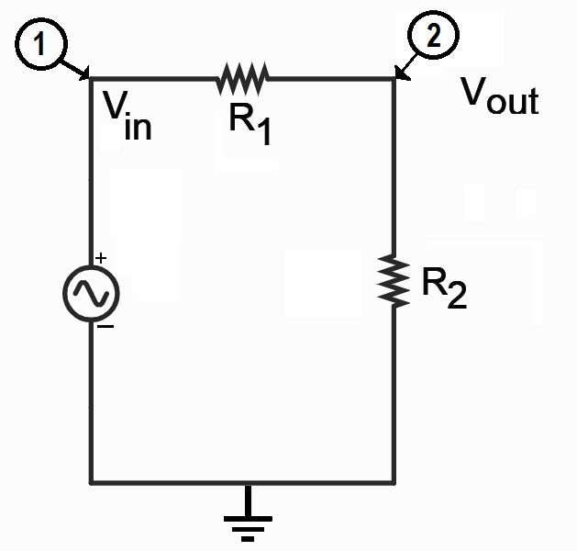

Valors mesurats |  |  |  |  |  |  | 0,5 punts
Rgran (kW) | Rpetita (kW)
8.13 | 2.65

Valors d'amplitud mesurats, amb Vout la més petita possible |  |  |  |  |  |  | 0,5 punts
Vin (V) | Vout (V)
1.6 | 0.44

* Ona sinusoidal
Vamp (oscil·loscopi) |  | Veff (multímetre) |  | Veff / Vamp | experimental | teòric | 2 punts
Vin amp (V) | 1.6 | Vin eff (V) | 0.976 | entrada | 0.61 | 0.707
Vout amp (V) | 0.44 | Vout eff (V) | 0.285 | sortida | 0.64 | 0.707 | El valor exacte és 1/sqrt(2)

* Ona rectangular
Vamp oscil·loscopi |  | Veff multímetre |  | Veff / Vamp | experimental | teòric | 1 punt
Vin amp(V) | 1.6 | Vin eff (V) | 1.418 | entrada | 0.88 | 1 | El valor exacte és 1
Vout amp(V) | 0.43 | Vout eff (V) | 0.344 | sortida | 0.8 | 1

* Ona triangular
Vamp oscil·loscopi |  | Veff multímetre |  | Veff / Vamp | experimental | teòric | 1 punt
Vin amp (V) | 1.6 | Vin eff (V) | 0.815 | entrada | 0.509 | 0.577 | El valor exacte és 1/sqrt(3)
Vout amp (V) | 0.4 | Vout eff (V) | 0.197 | sortida | 0.493 | 0.577

B. Circuit divisor de tensió

Marqueu amb una X l'esquema escollit per al filtre passiu passa-baixos |  |  |  |  |  |  | 1 punt
a)
b) | X
Hem escollit la resistència de R= 2,65 kΩ que es la més petita que tenim

Valors de tensió d'entrada i sortida mesurats |  |  |  |  |  |  | 2 punts
freq (Hz) | Vin (V) | Vout (V)
200 | 2 | 1.96
2000 | 2 | 1.88
20000 | 2 | 0.58
200000 | 2 | 0.068 | Té sentit perquè és un filtre passa-baixos

Avalueu la freqüència de tall i el quocient de les amplituds |  |  |  |  |  |  | 1 punt
freq tall (Hz) | Vin / Vout | Vin=2 V, Vout=1,4 V |  | Hem buscat la freqüència amb la font de voltatge tal que Vout= 0,7*Vin=1,4
4200 | 1.429

Calculeu el temps característic RC i la capacitat del condensador |  |  |  |  |  |  | 1 punt
t (ms) | C1 (nF)
3,79*10^(-2) | 10.4

Fórmula: RC=1/(2*𝞹*3,79*10^3)
C=RC/R=3,79*10^(-5)/2,65*10^3 (farads)

